Ficha Técnica
PLANILLA DE DATOS GARANTIZADOS |  |  |  | 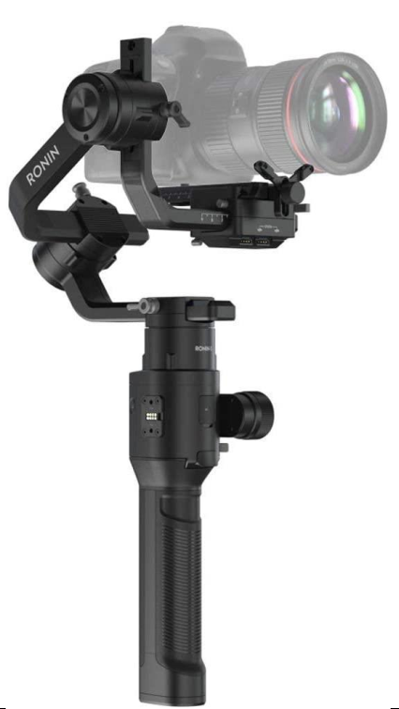

DJI Ronin S |  |  |  | CÓDIGO | 2016382
 |  |  |  | FECHA REVISIÓN | 2021-02-11
 |  |  |  | ÁREA ESPECIALISTA: Soporte Tecnico

DESCRIPCIÓN SAP: Estabilizador de Camara DJI
ITEM | DATOS | UNIDAD | PEDIDO | OFRECIDO | COMENTARIO
1 | Empresa proveedora | … | (*)
2 | Fabricante | … | Yololiv
3 | Marca | … | Yololiv
4 | Modelo | … | Yolobox
5 | País de origen | … | Estados Unidos
6 | Norma de fabricación y ensayos | …
7 | Embalaje | … | CAJAS QUE NO EXCEDAN PESO DE 60 LIBRAS, PALETIZADO Y FLEJADO.
8 | Garantía | Año | 1 años en piezas y servicios
 | Descripcion |  | Estabilizador de cámara de mano de 3 ejes para cámaras réflex digitales sin espejo de hasta 7.9 lbs de carga
 | Compatibilidad |  | útil para camaras Sony, Nikon Canon Panasonic Lumix
 | Color |  | Negro
9 | Camera Tray Dimensions |  | Maximum depth from the center of gravity on the camera base plate: 98 mm Maximum height measured from top of the camera base plate: 150 mm Maximum width: 205 mm
10 | Accessory Port |  | Mechanical: 1/4”-20, 3/8”-16 Mounting Hole, M4 Mounting Hole Electrical: 12V/2A Power Accessory Port, Camera Control Port, 8-pin Port
11 | Input Power |  | Model: RB1-2400mAh-14.4V Type: 18650 LiPo Capacity: 2400 mAh Energy: 34.56 Wh
12 | DJI Assistant 2 Requirements |  | Windows 7 or above Mac OS X 10.11 or above
13 | Ronin App Requirements |  | iOS 9.0 or above Android 5.0 or above
13 | Load Weight (Reference Value) |  | 3.6 kg (Handheld)
14 | Angular Vibration Range |  | .±0.02°
15 | Maximum Controlled Rotation Speed |  | Pan axis: 360°/s Tilt axis: 360°/s Roll axis: 360°/s
 | Mechanical Endpoint Range |  | Pan axis: 360° continuous rotation Tilt axis: + 205° to - 115° Roll axis: + 230° to - 90°
 | Controlled Rotation Range |  | Pan axis: 360° continuous rotation (Roll 360 mode) Tilt axis: +180° to -90° (Upright Mode), +90° to -135° (Underslung and Flashlight Mode) Roll axis: ±30°, 360° continuous rotation

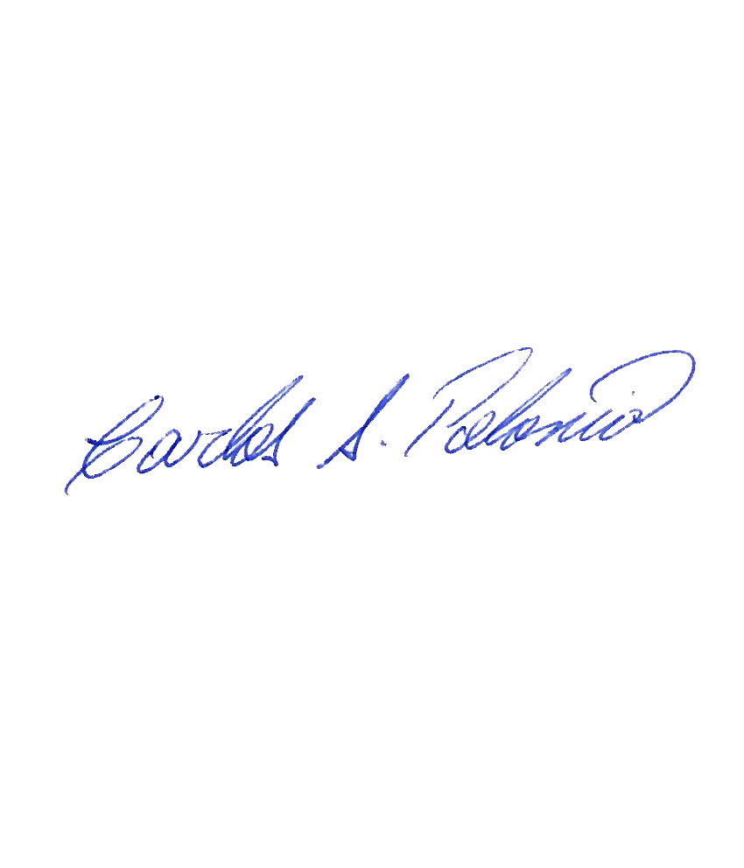


(*) A indicar por el oferente
(**) Timbrado en el material en alto o bajo relieve

 |  |  |  | Fecha de la oferta

 | Carlos Polonia |  |  | Nombre y firma del oferente
 | Coordinador Soporte Tecnico
COMENTARIOS:
1- Este material cumplirá con todas las indicaciones detalladas en la especificación técnica correspondiente. 2- En caso de haber una solicitud adicional por parte de La Distribuidora o que el Fabricante entienda deba entregar información complementaria, para la correcta evaluación de la propuesta, se deberá hacer por escrito y anexado a esta planilla de Datos Garantizados.

